OBSERVACIONES APK
ID | CAPITULOS | Pregunta | Observación | Observaciones DIG
1 | CAPITULO I Identificación UBICACIÓN - Unidad de Cobertura | 2.a.1. Nombre de la localidad o comuna (si aplica) y código, y 2.b.1. Nombre del Centro poblado y código |  | Al desplegar el código, y al buscar el nombre en la tabla de referencia y no se encuentre información asociada, no debe adicionar el valor de - null. Cambiar texto de la pregunta 2.d. ¿La unidad de cobertura se encuentra al interior de un territorio étnico? | 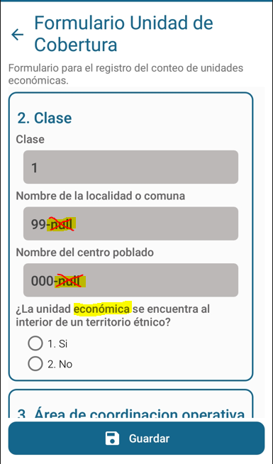 |  | AJUSTADO
2 | CAPITULO I Identificación UBICACIÓN - Unidad de Cobertura | Selección de territorio étnico | Ni se despliega ninguna opción étnica para ser seleccionada. Ni Resguardo indígena, ni tierra de comunidad negra. | Revisar flujo y especificaciones "03062022_GTE020PDT002f003_sDesarrollo Apk_Recuento_EC Experimental_Ajuste OSIS.xlsx, hoja 4. EspecificaciónParaOE_Ubi", revisar CONDICION PARA QUE SEA CONSISTENTE pregunta 2.d. "- No se permite campo vacío - Selección única. - Si el valor de Clase es 2 o 3 se activa la pregunta. - Si cantidad de datos filtrados por variables (DPTO, MPIO) > 0, en las TABLA DE REFERENCIA de territorios étnicos (resguardo indígena y terras de comunidad negra), entonces se activa pregunta. - Si respuesta es 1, guarda y se activa pregunta 2.d.0. "Seleccione territorio étnico" - Si respuesta es 2 o no esta activa la pregunta, guarda y pasa a pregunta 3." . **Nota: Se complementa filtro con texto incluido en color naranja. | 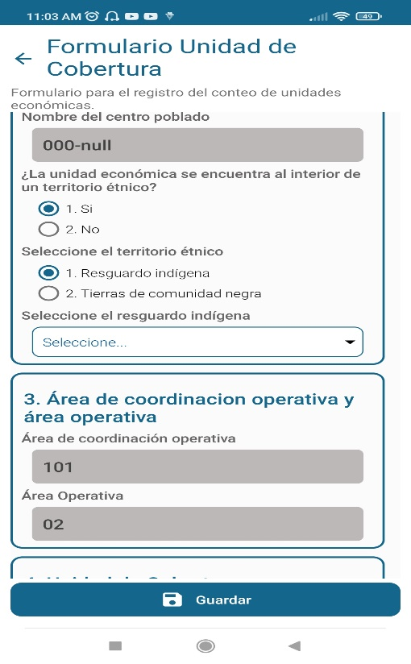 | 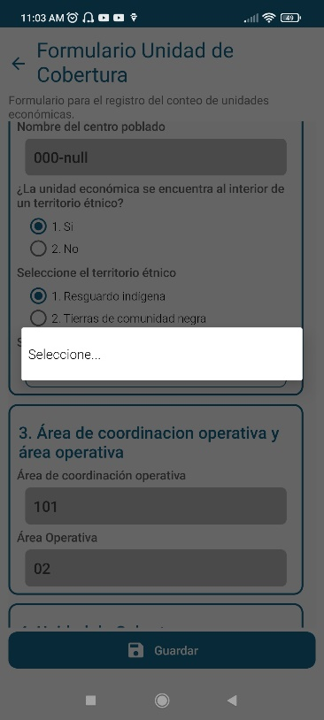
3 | CAPITULO II Ubicación | 6. Dirección ¿Obtiene dirección de unidad previa? | Al ingresar la primera edificación y registrar la primera dirección, se debe seleccionar: "Sin dirección previa". Al terminar el registro no permite guardar el formulario y exige seleccionar la una dirección previa, como si se debiera arrastrar direcciones ya registradas. | Revisar especificaciones "03062022_GTE020PDT002f003_sDesarrollo Apk_Recuento_EC Experimental_Ajuste OSIS.xlsx, hoja 4. EspecificaciónParaOE_Ubi", revisar CONDICION PARA QUE SEA CONSISTENTE pregunta 5.b.1. "- No acepta campo vacío - selección única - Si es la primera unidad económica en la UC, guarda, continua con la pregunta 5.c., y NO activa la pregunta. - Si DIREC_PREVIA = 1, guarda y continua con el módulo del Normalizador de Dirección 5.c.1. y prediligencia hasta la pregunta 10 con los valores de la dirección de la unidad económica anterior. - Si DIREC_PREVIA = 2, guarda y continua con el módulo del Normalizador de Dirección 5.c.1. y prediligencia hasta la pregunta 12 con los valores de la dirección de la unidad económica anterior. - Si DIREC_PREVIA = 3, guarda y continua con el módulo del Normalizador de Dirección 5.c.1. y prediligencia hasta la pregunta 15 con los valores de la dirección de la unidad económica anterior. (incluye todas las iteraciones del ciclo de complemento). - Si DIREC_PREVIA = 4, guarda y continua con la pregunta 5.c." | 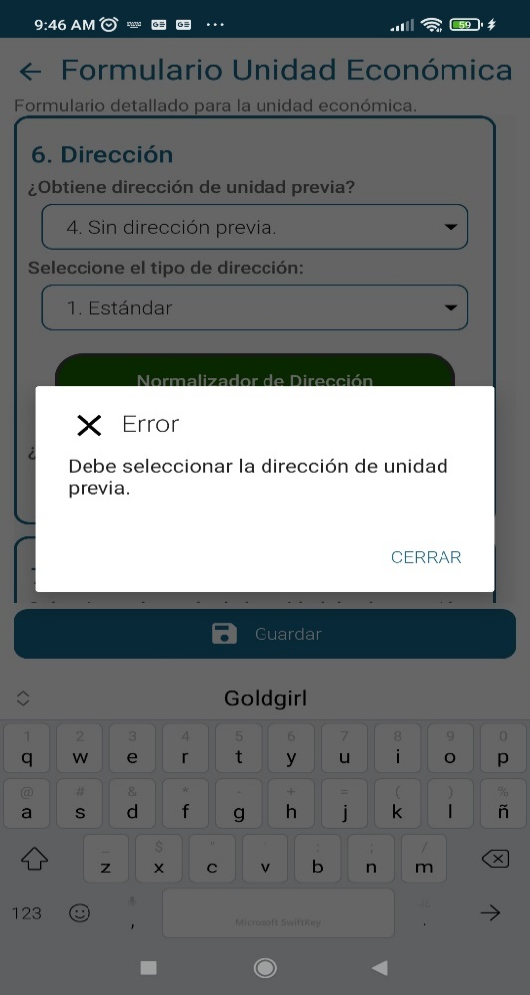
4 | CAPITULO II Ubicación UBICACIÓN - Dirección Normalizada | 6. Dirección ¿Obtiene dirección de unidad previa? | Al tratar de editar el tipo de dirección previa, el sistema no guarda la opción "Sin dirección previa" y se debe seleccionar cualquiera de las demás opciones.
5 | CAPITULO II Ubicación UBICACIÓN - Dirección Normalizada | 6. Dirección ¿Obtiene dirección de unidad previa? | Al registrar varios locales en una misma edificación con igual dirección, se lecciona "Dirección hasta complemento", pero no arrastra ninguna dirección previa. Se debe editar toda la dirección de nuevo para cada unidad en la edificación.
6 | CAPITULO II Ubicación UBICACIÓN - Dirección Normalizada | 6. Dirección ¿Obtiene dirección de unidad previa? | Para nuevas edificaciones esta arrastrando el total de la información previa de direcciones anteriores. Las opciones de selección no son excluyentes. 1. Dirección antes de placa 2. Dirección antes de complemento 3. Dirección hasta complemento 4. Sin Dirección previa |  | 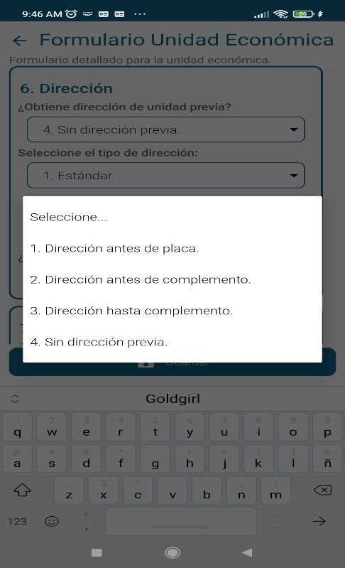
7 | CAPITULO II Ubicación UBICACIÓN - Dirección Normalizada | 6.Dirección Seleccione el tipo de dirección: | No hay diferencia al seleccionar el tipo de dirección entre: 1. Estándar 2. No Estándar 3. Sin vía | Revisar especificaciones "03062022_GTE020PDT002f003_sDesarrollo Apk_Recuento_EC Experimental_Ajuste OSIS.xlsx, hoja 4. EspecificaciónParaOE_Ubi", revisar CONDICION PARA QUE SEA CONSISTENTE pregunta 5.c. '- No se permite campo vacío - selección única - Si DIREC_P_TIPO = 1, guarda y continua en 5.c.1., e inicia en la pregunta 1 del Normalizador Dirección. - Si DIREC_P_TIPO = 2 o 3, guarda y continua en 5.c.1., e inicia en la pregunta 14 Normalizador Dirección.
8 | CAPITULO II Ubicación UBICACIÓN - Dirección Normalizada | 6.1 Normalizador de Dirección - Dirección completa | No se genera ningún tipo de información en el espacio para la visualización previa de la dirección que se esta registrando. | Revisar especificaciones "03062022_GTE020PDT002f003_sDesarrollo Apk_Recuento_EC Experimental_Ajuste OSIS.xlsx, hoja 4. EspecificaciónParaOE_Ubi", revisar ESPECIFICACIÓN DE VALIDACIÓN en módulo de Normalización de Direcciones: *El sistema debe permitir seleccionar cada uno de los siguientes componentes de la dirección, Y debe permitir editar direcciones cuando se obtengan de una Unidad Económica Anterior. * El sistema debe permitir guardar el registro de dirección concatenda y visualizarla en el formulario (variable DIRECC) | 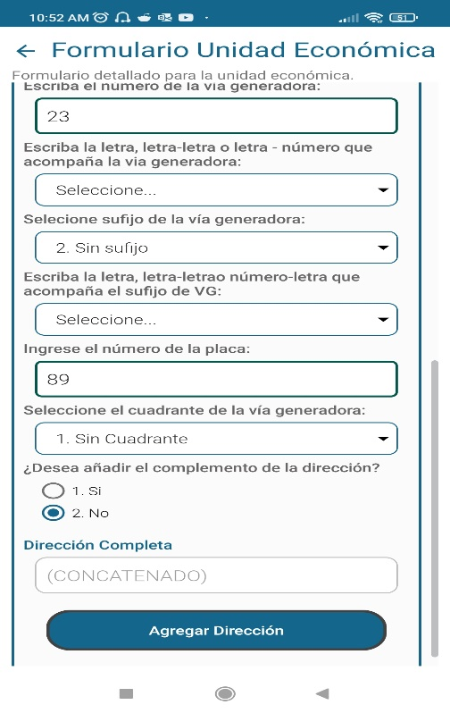
9 | CAPITULO II Ubicación UBICACIÓN - Dirección Normalizada | 6.1 Normalizador de Dirección - Dirección completa |  | Revisar flujo y especificaciones "03062022_GTE020PDT002f003_sDesarrollo Apk_Recuento_EC Experimental_Ajuste OSIS.xlsx, hoja 4. EspecificaciónParaOE_Ubi", revisar CONDICION PARA QUE SEA CONSISTENTE y ESPECIFICACIÓN DE VALIDACIÓN en pregunta 15. del CAPÍTULO I. UBICACIÓN - DIRECCIÓN NORMALIZADA "- No se acepta vacío ni retornos, y SI acepta caracteres especiales. - Debe realizar de nuevo la pregunta No. 13." "' * El sistema debe perimir agregar el complemento para que se concatene con la dirección, Debe adicionar tantos complementos como sean requeridos (Cíclico). - Volver a pregunta 13 y agregar nuevos complementos" | 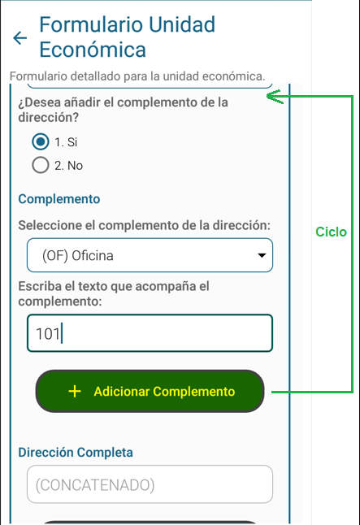
10 | CAPITULO IV | 7. Cantidad de unidades según - Estado | Si el estado es 2. Desocupado, se despliega en sector económico la opción 6. No aplica, pero al guardar el formulario marca X Error pide seleccionar un sector económico. Se debe corregir y permitir guardar con la opción 6. No aplica. |  | 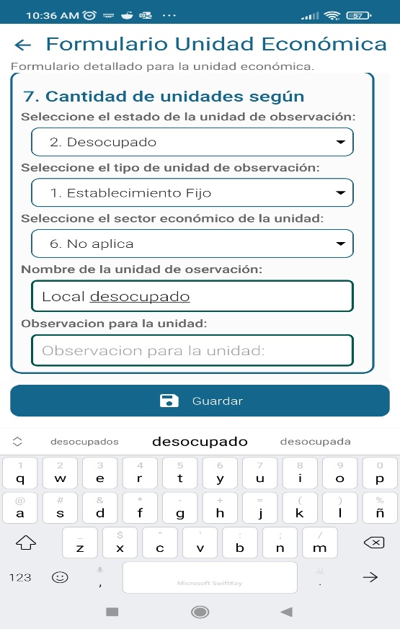 | 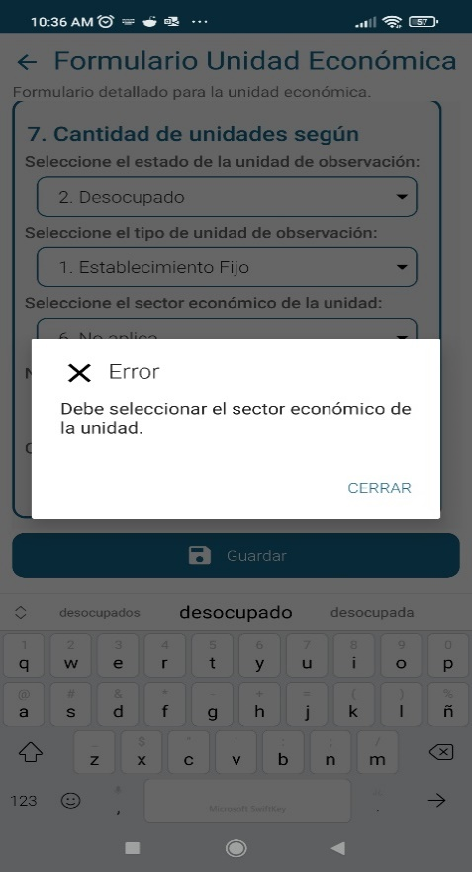
11 | CAPITULO IV | 7. Cantidad de unidades según - Estado | Si el estado es 3. Obra, se despliega en sector económico la opción 5. Obra de edificación, pero solo se debería desplegar la opción 6. No aplica, y permitir guardar el formulario para esa edificación. NOTA: Obra en edificación no es una actividad económica. |  | 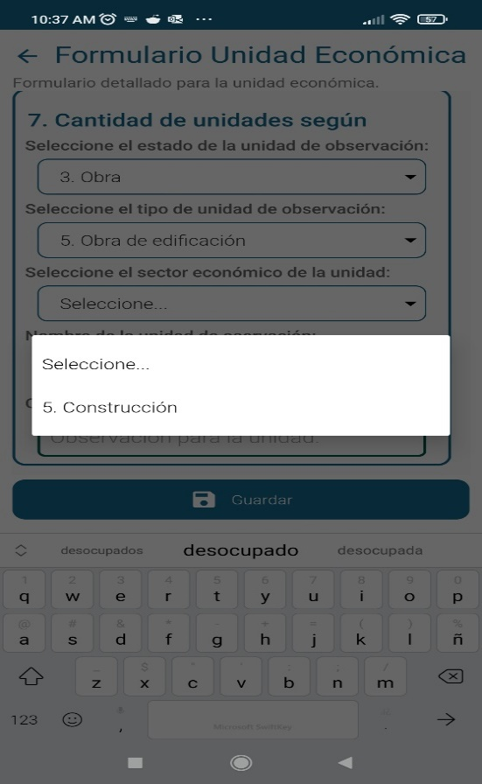 | 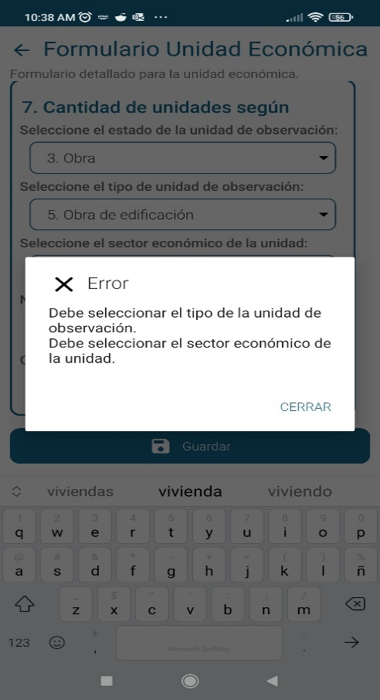
12 |  | Transmisión de información | No se puede probar al transmisión de la información.
13 |  | Generación del PDF con al información consolidada | De da clik sostenido en el icono de la nuve (imagen color rojo) y no se activan las opciones de transmisión de manzanas, Al no poderse transmitir las manzanas trabajas no se puede probar la generación del documento final con la información consolidada que servirá como insumo para el proceso de notificación y verificación de cobertura. Al pulsar en la pestaña señalada en color amarillo, la ventana se cierra y se ubica en la ventana pricipal de acceso a la aplicación. |  | 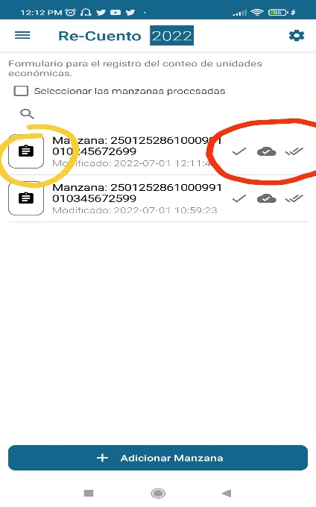

CAP_I_UBICACION(UC-Edif-UE)
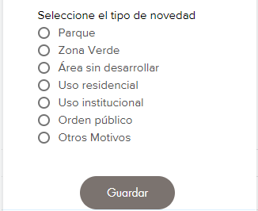
Formulario Ubicación | Normalizador de Dirección

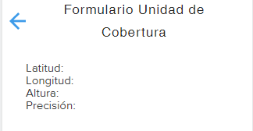

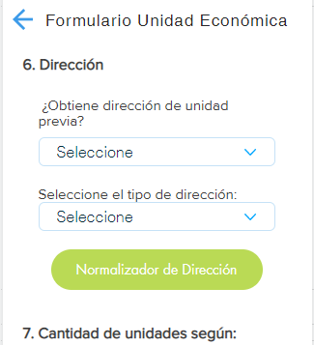

Según descripción de Clase heredada del geom.db se

Clase 1
Clase 2
Clase 3

Despliega el mapa en el que se debe ubicar de forma aproximada la edificación en uno de los lados de la UC y guardar.
Puede modificar ubicación de la edificación en el mapa y despliega etiqueta con su número de orden.
Una vez realizada la acción permite:

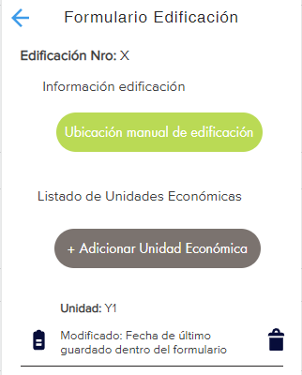

Agrega items en lista identificando en orden ascendente la cantidad de edificios en la UC, en las que al dar clic abre:

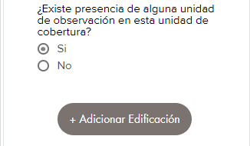

Adicionar Unidad de Cobertura
Formulario de recuento unidades económicas
Recuento
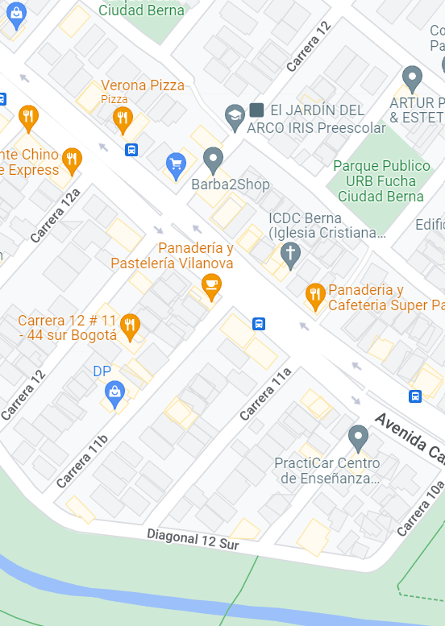
Siguiente
Formulario UC
Seleccione en el mapa la Unidad de Cobertura a trabajar
Ubicación
Siguiente
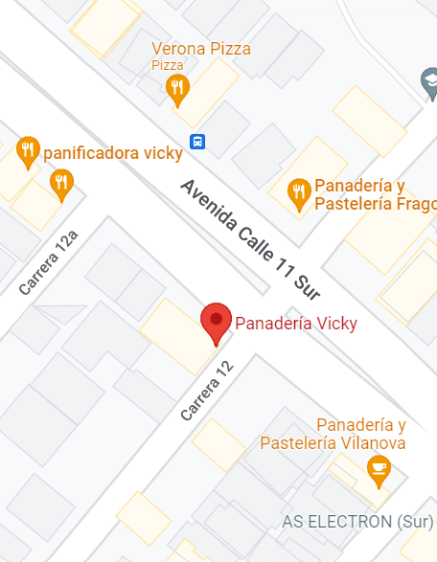
Siguiente
Ubicación

CantUnidadSegun_Caracterizacion
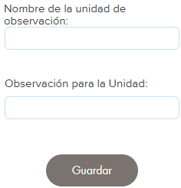
Formulario Cantidad de unidades según:
Si selecciona "Vendedor de calle"
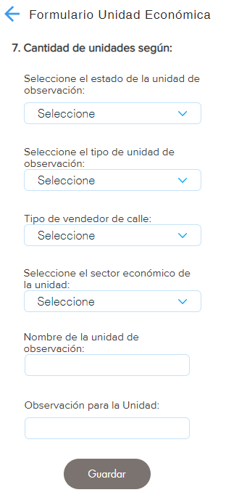
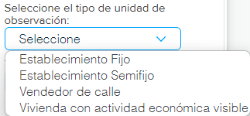

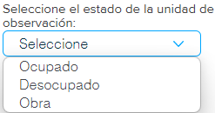

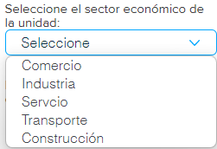
Si selecciona "Establecimiento Fijo", "Establecimiento Semifijo" ó "Vivienda con actividad económica visible" pasa directamente

4. EspecificaciónParaOE_Ubi
4. ESPECIFICACIONES DE VALIDACIÓN Y CONSISTENCIA PARA OPERACIONES ESTADÍSTICAS
CAPÍTULO | PREGUNTA | PREGUNTA No. | CODIGO VARIABLE | NOMBRE VARIABLE | TIPO DE CAMPO | LONGITUD DEL CAMPO | ESPECIFICACIÓN DE VALIDACIÓN | RANGO O VALOR VÁLIDO | CONDICION PARA QUE SEA CONSISTENTE | MENSAJE SI NO ES CONSISTENTE | TIPO DE ERROR | DESCRIPCION | OBLIGATORIEDAD DE DILIGENCIAMIENTO U OBSERVACION | MOCKUP PROPUESTO APP BARRIDO CENSO ECONOMICO EXP AJUSTADO
CAPÍTULO I. UBICACIÓN
UBICACIÓN - Unidad de Cobertura |  |  |  | UC | Alfanumérico | 8 dígito |  | Código prediligenciado en base de datos del geom.db - campo (UC). | - No se permite campo vacío - Código de Unidad de Cobertura, obtenido de la UC seleccionada en el mapa (geom.db-campo co). - Guarda |  |  | Se almacena en la BD el código de unidad de cobertura obtenido de la UC seleccionada en el módulo geográfico (mapa - geom.db). | Obligatorio prediligenciar código de Unidad de cobertura, seleccionado para la UC en módulo geográfico (mapa - geom.db - campo ag).
UBICACIÓN - Unidad de Cobertura | Obtener punto GPS de inicio de recolección |  |  | PTO_LAT_GPS PTO_LON_GPS PTO_ALT_GPS PTO_PRE_GP | numérico |  | * El sistema debe tomar la ubicación GPS y almacenar las coordenadas geográficas y parámetros de altura y precisión para el punto de inicio de la recolección, para los dispositivos móviles, | -Alta precisión GPS, menor o igual a 5 metros. -Obtener parámetros de precisión y coordenadas latitud, longitud y altura. | - No se permiten campos vacíos -Debe obtener las coordenadas de latitud, longitud y altura. - Debe contar con plan de datos o conexión a redes Wifi para mayor precisión - AGPS. | Debe obtener ubicación GPS para el punto de inicio de la unidad de cobertura. | 1 | El sistema obtiene coordenadas GPS del punto de inicio de la unidad de cobertura | Obligatorio
UBICACIÓN - Unidad de Cobertura | Nombre del departamento y código | 1.a. |  | DPTO | Alfanumérico | 2 caracteres | * EL sistema, debe hacer el cargue automáticamente de las variables de ubicación, hasta la Unidad de Cobertura Urbana UC (Clase 1 y 2) y el áreas de concentración económica rural - ACER (clase 3), para el formulario en dispositivo móvil de captura DMC - Tablet. Se toman los valores de la base digital del Marco Censal del municipio. *Debe tener previamente seleccionado la Unidad de Cobertura en el módulo geográfico (mapa - geom.db) y obtener el código del departamento correspondiente para ésta pregunta. | Tabla de referencia de la codificación de la División Político Administrativa (DIVIPOLA), con el nombre departamento y código prediligenciado en base de datos del geom.db - campo (dpto). | - No se permite campo vacío - Lista referencia de acuerdo a DIVIPOLA del nombre del departamento, según el código obtenido de la UC seleccionada en el mapa (geom.db-campo dpto). - Pasa a Pregunta 1.b. si cumple con condiciones. | No tiene código de Departamento asignado la UC. | 1 | Se visualiza el nombre del departamento, según el código obtenido de la UC seleccionada en el módulo geográfico (mapa - geom.db). | Obligatorio prediligenciar código del departamento, seleccionado para la UC en módulo geográfico (mapa - geom.db - campo dpto). | 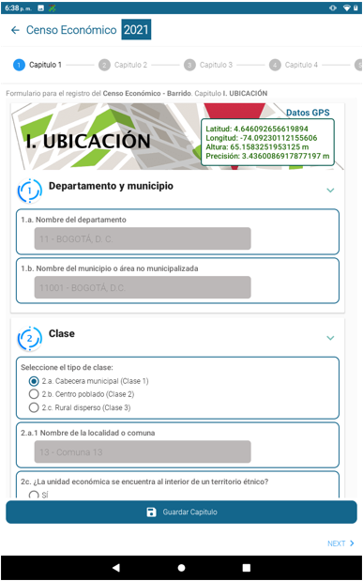 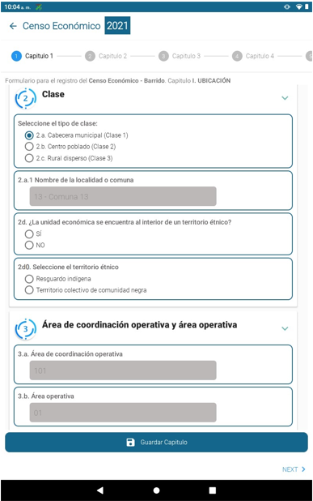 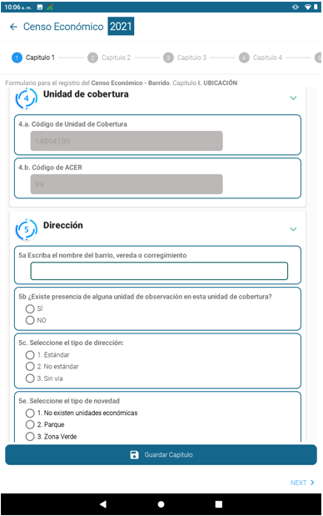 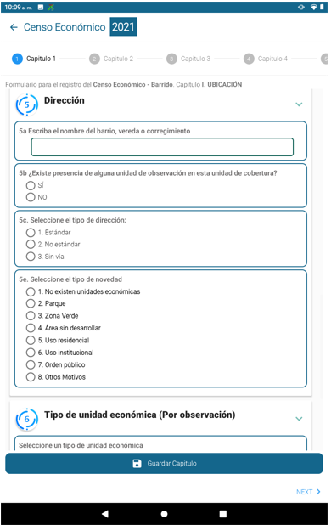
UBICACIÓN - Unidad de Cobertura | Nombre del municipio o área no municipalizada y código | 1.b. |  | MPIO | Alfanumérico | 5 caracteres | Debe tener previamente seleccionado la Unidad de Cobertura en el módulo geográfico (mapa - geom.db) y obtener el código del municipio correspondiente. | Tabla de referencia de la codificación de la División Político Administrativa (DIVIPOLA), con el nombre municipio y código prediligenciado en base de datos del geom.db (dpto y mpio) | - No se permite campo vacío - Lista referencia de acuerdo a DIVIPOLA del nombre del municipio, según el código obtenido de la UC seleccionada en el mapa (geom.db-campo dpto y mpio). - Pasa a Pregunta 2. si cumple con condiciones. | No tiene código de Municipio asignado la UC. | 1 | Se visualiza el nombre del municipio, según el código obtenido de la UC seleccionada en el módulo geográfico (mapa - geom.db). | Obligatorio prediligenciar código del municipio, seleccionado para la UC en módulo geográfico (mapa - geom.db - campo dpto y mpio).
UBICACIÓN - Unidad de Cobertura | Clase | 2. |  | CLASE | Alfanumérico | 1 carácter | Debe tener previamente seleccionado la Unidad de Cobertura en el módulo geográfico (mapa - geom.db) y obtener el código de la clase correspondiente. | Rango de la clase a visualizar, según código prediligenciado en base de datos del geom.db (clase): Clase, Descripción texto a visualizar. 1. 2.a. Cabecera municipal (Clase 1). 2. 2.b. Centro poblado (Clase 2). 3. 2.c. Rural disperso (Clase 3). | - No se permite campo vacío - Selección única. - Rango de la clase a visualizar, según el código que se obtiene de la UC seleccionada en el mapa (geom.db - campo clase). - Si CLASE = 1, guarda respuesta y continua con pregunta 2.a.1. - Si CLASE = 2, guarda respuesta y continua con pregunta 2.b.1. - Si CLASE = 3, guarda respuesta y continua con pregunta 2.d. | No tiene código de Clase asignado la UC. | 1 | Se visualiza el código de la Clase y su descripción según corresponda al rango, para la UC seleccionada en el módulo geográfico (mapa - geom.db). | Obligatorio prediligenciar el código de la clase, seleccionado para la UC en módulo geográfico (mapa - geom.db - campo clase).
UBICACIÓN - Unidad de Cobertura | Nombre de la localidad o comuna (si aplica) y código | 2.a.1. |  | COM_LOC | Alfanumérico | 2 caracteres | Debe tener previamente seleccionado la Unidad de Cobertura en el módulo geográfico (mapa - geom.db) y obtener el código de la localidad o comuna correspondiente. | Tabla de referencia del nombre localidad o comuna y código prediligenciado en base de datos del geom.db - campo (com_loc). | - No se permite campo vacío - Lista referencia del nombre de la localidad o comuna, según el código obtenido de la UC seleccionada en el mapa (geom.db-campo com_loc). - Si CLASE = 1. y si cantidad de datos filtrados por variables (DPTO, MPIO, CLASE) > 0, entonces se activa pregunta. - Pasa a pregunta 3. si cumple con condiciones. | No tiene código de localidad o comuna asignado la UC. | 1 | Se visualiza el nombre de la localidad o comuna, según el código obtenido de la UC seleccionada en el módulo geográfico (mapa - geom.db). | Obligatorio prediligenciar código de la localidad o comuna, seleccionado para la UC en módulo geográfico (mapa - geom.db - campo com_loc).
UBICACIÓN - Unidad de Cobertura | Nombre del Centro poblado y código | 2.b.1. |  | C_POB | Alfanumérico | 3 caracteres | Debe tener previamente seleccionado la Unidad de Cobertura en el módulo geográfico (mapa - geom.db) y obtener el código del centro poblado correspondiente. | Tabla de referencia de la codificación de la División Político Administrativa (DIVIPOLA), con el nombre del Centro Poblado y código prediligenciado en base de datos del geom.db (c_pob) | - No se permite campo vacío - Si CLASE = 2, y si la cantidad de datos filtrados por variables (DPTO, MPIO, CLASE) > 0, entonces se activa pregunta. - Lista referencia de acuerdo a DIVIPOLA del nombre del centro poblado, según el código obtenido de la UC seleccionada en el mapa (geom.db-campo c_pob). - Pasa a pregunta 2.d. si cumple con condiciones. | No tiene código de centro poblado asignado la UC. | 1 | Se visualiza el nombre del centro poblado según el código obtenido de la UC seleccionada en el módulo geográfico (mapa - geom.db). | Obligatorio prediligenciar código del centro poblado, seleccionado para la UC en módulo geográfico (mapa - geom.db - campo cpob).
UBICACIÓN - Unidad de Cobertura | ¿La unidad de cobertura se encuentra al interior de un territorio étnico? | 2.d. |  | TERRITORIO_ETNICO | numérico | 1 dígito | Debe tener previamente seleccionado la Unidad de Cobertura en el módulo geográfico (mapa - geom.db) y obtener el código del departamento, municipio y clase correspondiente. | Valores válidos para selección única: 1. Si. 2. No. | - No se permite campo vacío - Selección única. - Si el valor de Clase es 2 o 3 se activa la pregunta. - Si cantidad de datos filtrados por variables (DPTO, MPIO) > 0, entonces se activa pregunta. - Si respuesta es 1, guarda y se activa pregunta 2.d.0. "Seleccione territorio étnico" - Si respuesta es 2 o no esta activa la pregunta, guarda y pasa a pregunta 3. | Debe seleccionar una de las opciones. | 1 | Valor Si(1)/No(2). Si respuesta es 1 activa pregunta "Seleccione territorio étnico". Si respuesta es 2 o no esta activa la pregunta, pasa a pregunta 3. | Obligatorio, debe tener prediligenciado código del departamento, municipio y clase, seleccionado para la UC en módulo geográfico (mapa - geom.db - campo dpto, mpio y clase).
UBICACIÓN - Unidad de Cobertura | Seleccione el territorio étnico | 2.d.0. |  | SEL_TERR_ETNICO | numérico | 1 dígito | Debe tener previamente seleccionado la Unidad de Cobertura en el módulo geográfico (mapa - geom.db) y obtener el código del departamento, municipio y clase correspondiente. | Valores válidos para selección única: 1. 2.d.1. Resguardo indígena. 2 . 2.d.2. Territorio colectivo de comunidad negra. | - No se permite campo vacío - Selección única. - Si respuesta es 1, guarda y pasa a 2.d.1.1. - Si respuesta es 2, guarda y pasa a 2.d.2.1. | Debe seleccionar una de las opciones. | 1 | Valor Si(1)/No(2). Si respuesta es 1 activa pregunta "Resguardo indígena". Si respuesta es 2 activa pregunta "Territorio colectivo de comunidad negra". | Obligatorio, debe tener prediligenciado código del departamento, municipio y clase, seleccionado para la UC en módulo geográfico (mapa - geom.db - campo dpto, mpio y clase), e incluir Territorios étnicos
UBICACIÓN - Unidad de Cobertura | Seleccione el resguardo indígena | 2.d.1.1. |  | COD_RESG_ETNICO | numérico | 4 dígitos | Debe tener previamente seleccionado la Unidad de Cobertura en el módulo geográfico (mapa - geom.db) y obtener el código del departamento, municipio y clase correspondiente. | Tabla de referencia de territorios étnicos con código y nombre del resguardo indígena, filtrada por código de departamento y municipio. | - No se permite campo vacío - Selección única. - Debe tener calculado valor - SEL_TERR_ETNICO =1 - Filtrar TABLA DE REFERENCIA de territorios étnicos con código y nombre del resguardo indígena, según el código obtenido de la UC seleccionada en el mapa (geom.db-campo dpto, mpio). - Pasa a Pregunta 3. si cumple con condiciones. | Debe seleccionar una de las opciones. | 1 | Tabla de referencia de territorios étnicos con código y nombre del resguardo indígena (DIG), filtra según valores de las variables (DPTO, MPIO). | Obligatorio, debe tener prediligenciado código del departamento, municipio y clase, seleccionado para la UC en módulo geográfico (mapa - geom.db - campo dpto, mpio y clase).
UBICACIÓN - Unidad de Cobertura | Seleccione el territorio colectivo de comunidad negra | 2.d.2.1. |  | COD_COMUN_ETNICO | numérico | 4 dígitos | Debe tener previamente seleccionado la Unidad de Cobertura en el módulo geográfico (mapa - geom.db) y obtener el código del departamento, municipio y clase correspondiente. | Tabla de referencia de territorios étnicos con código y nombre del territorio colectivo de comunidad negra, filtrada por código de departamento y municipio. | - No se permite campo vacío - Selección única. - Debe tener calculado valor - SEL_TERR_ETNICO =2 - Filtrar TABLA DE REFERENCIA de territorios étnicos con código y nombre del territorio colectivo de comunidad negra, según el código obtenido de la UC seleccionada en el mapa (geom.db - campo dpto, mpio). - Pasa a Pregunta 3. si cumple con condiciones. | Debe seleccionar una de las opciones. | 1 | Tabla de referencia de territorios étnicos con código y nombre del territorio colectivo de comunidad negra (DIG), filtra según valores de las variables (DPTO, MPIO). | Obligatorio, debe tener prediligenciado código del departamento, municipio y clase, seleccionado para la UC en módulo geográfico (mapa - geom.db - campo dpto, mpio y clase).
UBICACIÓN - Unidad de Cobertura | Área de coordinación operativa y área operativa | 3.a. |  | CO | Alfanumérico | 3 caracteres | Debe tener previamente seleccionado la Unidad de Cobertura en el módulo geográfico (mapa - geom.db) y obtener el código de Áreas de Coordinación Operativa correspondiente. | Código prediligenciado en base de datos del geom.db - campo (co). | - No se permite campo vacío - Código de Áreas de Coordinación Operativa obtenido de la UC seleccionada en el mapa (geom.db-campo co). - Guarda y pasa a pregunta 3.b. | No tiene código de Áreas de Coordinación Operativa asignado la UC. | 1 | Se visualiza el código de Áreas de Coordinación Operativa obtenido de la UC seleccionada en el módulo geográfico (mapa - geom.db). | Obligatorio prediligenciar código de Áreas de Coordinación Operativa, seleccionado para la UC en módulo geográfico (mapa - geom.db - campo co).
UBICACIÓN - Unidad de Cobertura | Área Operativa | 3.b. |  | AO | Alfanumérico | 2 caracteres | Debe tener previamente seleccionado la Unidad de Cobertura en el módulo geográfico (mapa - geom.db) y obtener el código de Área Operativa correspondiente. | Código prediligenciado en base de datos del geom.db - campo (ao). | - No se permite campo vacío - Código de Área Operativa obtenido de la UC seleccionada en el mapa (geom.db-campo ao). - Guarda y pasa a pregunta 4a. | No tiene código de Área Operativa asignado la UC. | 1 | Se visualiza el código de Área Operativa obtenido de la UC seleccionada en el módulo geográfico (mapa - geom.db). | Obligatorio prediligenciar código de Área Operativa, seleccionado para la UC en módulo geográfico (mapa - geom.db - campo ao).
UBICACIÓN - Unidad de Cobertura | Código de Unidad de Cobertura | 4.a. |  | AG | Alfanumérico | 6 caracteres | Debe tener previamente seleccionado la Unidad de Cobertura en el módulo geográfico (mapa - geom.db) y obtener el código de Área Geográfica correspondiente. | Código prediligenciado en base de datos del geom.db - campo (ag). | - No se permite campo vacío - Se activa pregunta si valor de CLASE = 1, 2 o 3 - Código de Área Geográfica obtenido de la UC seleccionada en el mapa (geom.db-campo ag). - Calcular campo UC, con el valor de uc del geom.db. - Si es CLASE = 3, entonces guarda y pasa a pregunta 4.b, de lo contrario guarda y pasa a pregunta 5a. | No tiene código de Área Geográfica asignado la UC. | 1 | Se visualiza el código de Área Geográfica obtenido de la UC seleccionada en el módulo geográfico (mapa - geom.db). | Obligatorio prediligenciar código de Área Geográfica, seleccionado para la UC en módulo geográfico (mapa - geom.db - campo ag).
UBICACIÓN - Unidad de Cobertura | Código de ACER | 4.b. |  | ACER | Alfanumérico | 2 caracteres | Debe tener previamente seleccionado la Unidad de Cobertura en el módulo geográfico (mapa - geom.db) y obtener el código de ACER correspondiente. | Código prediligenciado en base de datos del geom.db - campo (acer). | - No se permite campo vacío - Se activa pregunta si valor de CLASE = 3 - Código de ACER obtenido de la UC seleccionada en el mapa (geom.db-campo acer). - Calcular campo UC, con el valor de uc del geom.db. - Guarda y pasa a pregunta 5a. | No tiene código de ACER asignado la UC. | 1 | Se visualiza el código de ACER obtenido de la UC seleccionada en el módulo geográfico (mapa - geom.db). | Obligatorio prediligenciar código de ACER, seleccionado para la UC en módulo geográfico (mapa - geom.db - campo acer).
UBICACIÓN - Unidad de Cobertura | Escriba el nombre del barrio, vereda o corregimiento municipal (si aplica) | 5.a. |  | DIREC_BARRIO | Alfanumérico | 100 caracteres | Debe tener previamente seleccionado la Unidad de Cobertura en el módulo geográfico (mapa - geom.db) | longitud mínimo 2 y máximo 100 caracteres | - No acepta campo vacío - Acepta NA - Guarda respuesta y pasa a pregunta 5.b. | Debe digitar el nombre del barrio/vereda o corregimiento municipal, si no tiene o conoce digite NA. | 1 | Debe digitar el nombre del barrio/vereda o corregimiento municipal. Texto libre | Obligatorio prediligenciar código de UC/ACER, seleccionado para la UC en módulo geográfico (mapa - geom.db - campo uc, acer).
UBICACIÓN - Unidad de Cobertura | Presenta novedades cartográficas | 5.d. |  | NOV_CARTO | numérico | 1 dígito |  | Lista desplegable con valores válidos para selección única: 1. Ninguna 2. División 3. Nueva 4. Unión | - No acepta campo vacío - selección única | Debe seleccionar una de las opciones. | 1 | Selecciona novedad cartográfica, si se presenta | Obligatorio, debe tener prediligenciado código de UC/ACER, seleccionado para la UC en módulo geográfico (mapa - geom.db).
UBICACIÓN - Unidad de Cobertura | Observaciones: |  |  | OBSMZ | Alfanumérico | 200 caracteres |  | longitud mínimo 0 y máximo 200 caracteres | - No es obligatorio - Guarda respuesta |  | 1 | Puede digitar una observación que sea relevante a nivel de unidad de cobertrura. Texto libre | No es Obligatorio
UBICACIÓN - Unidad de Cobertura | ¿Existe presencia de alguna unidad de observación en esta unidad de cobertura? | 5.b. |  | EXISTE_UNIDAD | numérico | 1 dígito | Se obtienen coordenadas de la edificación al ubicar el cursor sobre cartografía digital | Lista desplegable con valores válidos para selección única: 1. Si. 2. No. | - No acepta campo vacío - selección única - Si EXISTE_UNIDAD = 1, Ubicar manualmente la edificación sobre el mapa y pasa a 5.b.1. - Se prediligencian las coordenadas obtenidas de la edificación sobre el mapa (mbtiles). | Debe seleccionar una de las opciones. | 1 | Indica si existe o no unidades económicas para diligenciar el formulario del conteo de la unidades económicas | Obligatorio, debe tener prediligenciado código de UC/ACER, seleccionado para la UC en módulo geográfico (mapa - geom.db).
UBICACIÓN - Edificación | Adicionar edificación |  |  | (PTO_LAT_EDIF, PTO_LON_EDIF), Longitud campo 20 caracteres para variables. | numérico |  | -El usuario debe seleccionar la Unidad de Cobertura en el módulo geográfico (mapa - geom.db) y ubicar sobre el mapa (mbtiles) de forma aproximada la edificación, obteniendo las coordenadas latitud y longitud, para que sean almacenas. | Precisión dada por la cartografía digital | -Debe obtener las coordenadas de latitud y longitud. | Ubique de forma aproximada la edificación en uno de los lados de la UC, tomando como referencia la cartografía digital (mbtiles). | 1 | EL usuario debe seleccionar la unidad de cobertura (geom.db) a trabajar, obteniendo el geocódigo, adicionalmente, debe ubicar de forma aproximada la edificación en uno de los lados de la UC, tomando como referencia la cartografía digital (mbtiles), donde se aplica el formulario en la DMC o Tablet. | Obligatorio
UBICACIÓN - Unidad Económica | ¿Obtiene dirección de unidad previa? | 5.b.1. |  | DIREC_PREVIA | numérico | 1 dígito |  | Lista desplegable con valor válidos para selección única: 1. Dirección antes de placa. 2. Dirección antes de complemento. 3. Dirección hasta complemento. 4. Sin dirección previa. | - No acepta campo vacío - selección única - Si es la primera unidad económica en la UC, guarda, continua con la pregunta 5.c., y NO activa la pregunta. - Si DIREC_PREVIA = 1, guarda y continua con el módulo del Normalizador de Dirección 5.c.1. y prediligencia hasta la pregunta 10 con los valores de la dirección de la unidad económica anterior. - Si DIREC_PREVIA = 2, guarda y continua con el módulo del Normalizador de Dirección 5.c.1. y prediligencia hasta la pregunta 12 con los valores de la dirección de la unidad económica anterior. - Si DIREC_PREVIA = 3, guarda y continua con el módulo del Normalizador de Dirección 5.c.1. y prediligencia hasta la pregunta 15 con los valores de la dirección de la unidad económica anterior. (incluye todas las iteraciones del ciclo de complemento). - Si DIREC_PREVIA = 4, guarda y continua con la pregunta 5.c. | Debe seleccionar una de las opciones. | 1 | Solicita que si existen unidades económicas anteriores a las cuales se diligenció la dirección, se puede obtener los datos de dirección para unidad económica actual, teniendo en cuenta si se requiere copiar total o parcialmente la dirección normalizada. | Obligatorio, debe tener prediligenciado código de UC/ACER, seleccionado para la UC en módulo geográfico (mapa - geom.db).
UBICACIÓN - Unidad Económica | Seleccione el tipo de dirección: | 5.c. |  | DIREC_P_TIPO | numérico | 1 dígito |  | Valor válidos para selección única: 1. Estándar 2. No estándar 3. Sin vía | - No se permite campo vacío - selección única - Si DIREC_P_TIPO = 1, guarda y continua en 5.c.1., e inicia en la pregunta 1 del Normalizador Dirección. - Si DIREC_P_TIPO = 2 o 3, guarda y continua en 5.c.1., e inicia en la pregunta 14 Normalizador Dirección. | Debe seleccionar una de las opciones. | 1 | Clasifica el tipo de dirección que se va a ingresar, y de acuerdo a la selección habilita los flujos en el módulo de normalización de direcciones | Obligatorio, debe tener prediligenciado código de UC/ACER, seleccionado para la UC en módulo geográfico (mapa - geom.db).
UBICACIÓN - Unidad Económica | Dirección - Normalizador de Dirección | 5.c.1. |  | DIRECC | Alfanumérico | 254 caracteres | Debe ingresar al módulo de normalización de direcciones |  | El registro de la dirección se debe efectuar de una forma normalizada de acuerdo a los criterios de aceptación descritos en la historia de usuario "Normalizador de Dirección" y los valores asignados en las preguntas 5.b.1. y 5.c. |  | 1 | Despliega el módulo de normalización de direcciones, teniendo en cuenta las opciones de "Tipo de dirección", o si se toma la dirección de la unidad anterior de acuerdo al nivel requerido. | Obligatorio, debe tener prediligenciado código de UC/ACER, seleccionado para la UC en módulo geográfico (mapa - geom.db).
UBICACIÓN - Unidad Económica | Seleccione el tipo de novedad | 5.e. |  | TIPO_NOVEDAD | numérico | 1 dígito |  | Lista desplegable con valores validos para selección única: 1. No existen unidades económicas 2. Parque 3. Zona Verde 4. Área sin desarrollar 5. Uso residencial 6. Uso institucional 7. Orden público 8. Otros Motivos | - No se permite campo vacío - selección única - Se activa pregunta Si EXISTE_UNIDAD = 2 | Debe seleccionar una de las opciones. | 1 | Selecciona novedad, cuando no existen unidades económicas en la unidad de cobertura y finaliza capítulo de ubicación | Obligatorio, debe tener prediligenciado código de UC/ACER, seleccionado para la UC en módulo geográfico (mapa - geom.db).
CAPÍTULO I. UBICACIÓN - DIRECCIÓN NORMALIZADA
UBICACIÓN - Dirección Normalizada | Seleccione el tipo de vía Principal - VP: | 1. |  | DIREC_VP | Alfanumérico | 3 caracteres | *El sistema debe permitir seleccionar cada uno de los siguientes componentes de la dirección, Y debe permitir editar direcciones cuando se obtengan de una Unidad Económica Anterior. * El sistema debe permitir guardar el registro de dirección concatenda y visualizarla en el formulario (variable DIRECC) | Lista desplegable con valor válidos para selección única: Cód Nombre CL (CL) Calle KR (KR) Carrera DG (DG) Diagonal TV (TV) Transversal AC (AC) Avenida Calle AK (AK) Avenida Carrera AU (AU) Autopista AV (AV) Avenida CQ (CQ) Circular CV (CV) Circunvalar BL (BL) Boulevard CAM (CAM) Camino CT (CT) Carretera PRJ (PRJ) Paraje PJ (PJ) Pasaje PS (PS) Paseo TC (TC) Troncal VT (VT) Variante NA Sin Vía principal | - No se permite campo vacío - Selección única. - Lista desplegable con abreviaturas de acuerdo a los valores válidos definidos. - Con opción de búsqueda/ autocompletar - Pasa a Pregunta 1.b. si cumple con condiciones. - Almacena abreviatura (Columna Cod). Si selecciona NA, almacena valor en vacío, y pasa a pregunta 14. | Debe seleccionar un tipo de vía para continuar. | 1 | Lista de las abreviaturas, con su descripción para un tipo de vía. | Obligatorio
UBICACIÓN - Dirección Normalizada | Escriba el nombre común de la vía principal: | 2. |  | DIREC_NNOM_VP | Alfanumérico | 150 caracteres |  | - Longitud > 3 y <= 150 caracteres | - No acepta caracteres especiales, ni vacío, ni retornos. -Acepta valor NA. Si selecciona NA, almacena valor en vacío, y pasa a pregunta 2a. | Debe digitar el nombre de vía común, , si no tiene o conoce digite NA para continuar. | 2 | Texto libre, en el cual el usuario digita el nombre como se conoce las vías, eje. Calle 26, se conoce como Av El Dorado. | No obligatorio
UBICACIÓN - Dirección Normalizada | Escriba el número de vía principal: | 2a. |  | DIREC_NUM_VP | numérico | 3 dígitos | - Si respuesta pregunta 2 es válida y respuesta de pregunta 2a NO es válida, entonces se concatena a la dirección el valor del "nombre común", de lo contrario se concatena el valor de respuesta 2a "número de vía principal" a la dirección. | - Rango válido >0 y <=999 | - Si pregunta 2 es NA, registro 2a es obligatorio y genera mensaje de error. De lo contrario, no es obligatorio. - Dígitos de [0-9]. | Debe digitar el número de vía principal. | 1 | Digita el número de la vía principal. | Obligatorio, si pregunta 2 seleccionó NA
UBICACIÓN - Dirección Normalizada | Escriba la letra, letra-letra o letra-número que acompaña la vía principal: | 3. |  | DIREC_LET_VP | Alfanumérico | 2 caracteres | -Debe ir concatenando el texto de la dirección si respuesta contiene valores válidos y visualizarla al usuario. | - Lista desplegable de A-Z, Adicionar a la lista la opción "Otros". En caso de seleccionar "Otros" activa texto libre. | - Selección única. - No acepta caracteres especiales, ni vacío, ni retornos. - En mayúscula [A-Z,0-9]. -Con opción de búsqueda/ autocompletar | Debe seleccionar una letra, o la opción "otros" para escribir las letras/número que acompañan la vía principal para continuar. | 2 | Texto libre, permite registrar la letra, letra-letra o letra-número que acompaña la vía principal. | No obligatorio
UBICACIÓN - Dirección Normalizada | Seleccione sufijo de la vía principal: | 4. |  | DIREC_SF_VP | Alfanumérico | 3 caracteres | -Debe ir concatenando el texto de la dirección si respuesta contiene valores válidos y visualizarla al usuario. | Lista desplegable con valores válidos para selección única: 1. BIS 2. Sin Sufijo | - Selección única. - Si selecciona 1 almacena texto "BIS" y 2 valor en vacío. -Con opción de búsqueda/ autocompletar. | Debe seleccionar una opción para continuar. | 1 | Lista que al seleccionar el valor 1 almacena BIS y 2 valor en vacío. | Obligatorio
UBICACIÓN - Dirección Normalizada | Escriba la letra, letra-letra o número-letra que acompaña el sufijo de VP | 5. |  | DIREC_LET_SVP | Alfanumérico | 2 caracteres | -Debe ir concatenando el texto de la dirección si respuesta contiene valores válidos y visualizarla al usuario. | - Lista desplegable de A-Z, Adicionar a la lista la opción "Otros". En caso de seleccionar "Otros" activa texto libre. | - Selección única. - No acepta caracteres especiales, ni vacío, ni retornos. - En mayúscula [A-Z,0-9]. - Con opción de búsqueda/ autocompletar. | Debe seleccionar una letra, o la opción "otros" para escribir las letras/número que acompañan el sufijo de la vía principal para continuar. | 2 | Texto libre, permite registrar la letra, letra-letra o número-letra que acompaña el sufijo de la vía principal. | No obligatorio
UBICACIÓN - Dirección Normalizada | Seleccione el cuadrante de la vía principal: | 6. |  | DIREC_CUAD_VP | Alfanumérico | 1 caracteres | -Debe ir concatenando el texto de la dirección si respuesta contiene valores válidos y visualizarla al usuario. | Lista desplegable con valores válidos para selección única: Cód Nombre 1. Sin Cuadrante E. ESTE N. NORTE W. OESTE S. SUR | - Selección única. - Almacena la abreviatura del cuadrante (Columna Cod). Si selecciona 1, almacena valor en vacío. -Con opción de búsqueda/ autocompletar. | Debe seleccionar una opción para continuar. | 1 | Almacena la abreviatura del cuadrante. Si selecciona valor 1, asigna valor vacío. Eje. Almacena N que es la abreviatura de Norte. | No obligatorio
UBICACIÓN - Dirección Normalizada | Escriba el número de la vía generadora: | 7. |  | DIREC_NUM_VG | numérico | 3 dígitos | -Debe ir concatenando el texto de la dirección si respuesta contiene valores válidos y visualizarla al usuario. | - Rango válido >0 y <=999 | - No acepta caracteres especiales, ni vacío, ni retornos. - Dígitos de [0-9]. | Debe digitar el número de vía generadora. | 1 | Digita el número de la vía generadora | Obligatorio
UBICACIÓN - Dirección Normalizada | Escriba la letra, letra-letra o letra-número que acompaña la vía generadora: | 8. |  | DIREC_LET_VG | Alfanumérico | 2 caracteres | -Debe ir concatenando el texto de la dirección si respuesta contiene valores válidos y visualizarla al usuario. | - Lista desplegable de A-Z, Adicionar a la lista la opción "Otros". En caso de seleccionar "Otros" activa texto libre. | - Selección única. - No acepta caracteres especiales, ni vacío, ni retornos. - En mayúscula [A-Z,0-9]. - Con opción de búsqueda/ autocompletar. | Debe seleccionar una letra, o la opción "otros" para escribir las letras/número que acompañan la vía generadora para continuar. | 2 | Texto libre, permite registrar la letra, letra-letra o letra-número que acompaña la vía generadora. | No obligatorio
UBICACIÓN - Dirección Normalizada | Seleccione sufijo de la vía generadora: | 9. |  | DIREC_SF_VG | Alfanumérico | 3 caracteres | -Debe ir concatenando el texto de la dirección si respuesta contiene valores válidos | Lista desplegable con valores válidos para selección única: 1. BIS 2. Sin Sufijo | - Selección única. - Si selecciona 1 almacena texto "BIS" y 2 valor en vacío. -Con opción de búsqueda/ autocompletar. | Debe seleccionar una opción para continuar. | 1 | Lista que al seleccionar el valor 1 almacena BIS y 2 valor en vacío. | Obligatorio
UBICACIÓN - Dirección Normalizada | Escriba la letra, letra-letra o número-letra que acompaña el sufijo de VG | 10. |  | DIREC_LET_SVG | Alfanumérico | 2 caracteres | -Debe ir concatenando el texto de la dirección si respuesta contiene valores válidos y visualizarla al usuario. | - Lista desplegable de A-Z, Adicionar a la lista la opción "Otros". En caso de seleccionar "Otros" activa texto libre. | - Selección única. - No acepta caracteres especiales, ni vacío, ni retornos. - En mayúscula [A-Z,0-9]. -Con opción de búsqueda/ autocompletar. | Debe seleccionar una letra, o la opción "otros" para escribir las letras/número que acompañan el sufijo de la vía generadora para continuar. | 2 | Texto libre, permite registrar la letra, letra-letra o número-letra que acompaña el sufijo de la vía generadora. | No obligatorio
UBICACIÓN - Dirección Normalizada | Ingrese el número de la placa: | 11. |  | DIREC_NUM_PLACA | numérico | 3 dígitos | -Debe ir concatenando el texto de la dirección si respuesta contiene valores válidos y visualizarla al usuario. | - Rango válido >0 y <=999 | - No acepta caracteres especiales, ni vacío, ni retornos. - Dígitos de [0-9]. | Debe digitar el número de la placa del domicilio. | 1 | Digita el número de la placa del domicilio | Obligatorio
UBICACIÓN - Dirección Normalizada | Seleccione el cuadrante de la vía generadora: | 12. |  | DIREC_CUAD_VG | Alfanumérico | 1 carácter | -Debe ir concatenando el texto de la dirección si respuesta contiene valores válidos y visualizarla al usuario. | Lista desplegable con valores válidos para selección única: Cód Nombre 1. Sin Cuadrante E. ESTE N. NORTE W. OESTE S. SUR | - Selección única. - Almacena la abreviatura del cuadrante (Columna Cod). Si selecciona 1, almacena valor en vacío. -Con opción de búsqueda/ autocompletar. | Debe seleccionar una opción para continuar. | 1 | Almacena la abreviatura del cuadrante. Si selecciona valor 1, asigna valor vacío. Eje. Almacena N que es la abreviatura de Norte. | No obligatorio
UBICACIÓN - Dirección Normalizada | ¿Desea añadir el complemento de la dirección:? | 13. |  | DIREC_P_COMP | numérico | 1 dígito |  | Lista desplegable con valores válidos para selección única: 1. Si. 2. No. | - No se permite campo vacío - Selección única. - Si marcación es 1 se activa pregunta 14 - Si marcación es 2 termina registro de dirección. | Debe seleccionar una opción para continuar. | 1 | Si marcación es (1 SI, 2 NO), se activa pregunta 'Seleccione el complemento de la dirección', de lo contrario termina módulo de dirección normalizada. | Obligatorio
UBICACIÓN - Dirección Normalizada | Seleccione el complemento de la dirección: | 14. |  | DIREC_COMP | Alfanumérico | 5 caracteres | -Debe ir concatenando al texto de la dirección si respuesta contiene valores válidos y visualizarla al usuario. | Lista desplegable valor válidos para selección única: Cód Nombre ALM (ALM) Almacén BG (BG) Bodega OF (OF) Oficina OS (OS) Oficina Sótano LC (LC) Local LM (LM) Local Mezzanine LS (LS) Local Sótano CC (CC) Centro Comercial CN (CN) Consultorio DP (DP) Depósito DS (DS) Deposito Sótano AD (AD) Administración AE (AE) Aeropuerto AGN (AGN) Agencia AG (AG) Agrupación AL (AL) Altillo APTDO (APTDO) Apartado AP (AP) Apartamento AS (AS) Apartamento Sótano ASN (ASN) Asentamiento BR (BR) Barrio BQ (BQ) Bloque CA (CA) Casa CAS (CAS) Caserío CU (CU) Célula CD (CD) Ciudadela CM (CM) Condominio CO (CO) Conjunto CO (CO) Conjunto Residencial CNT (CNT) Contador CRG (CRG) Corregimiento QT (QT) Cuarto CUC (CUC) Cuentas Corridas DPTO (DPTO) Departamento DA (DA) Descripción Adicional ED (ED) Edificio EN (EN) Entrada EQ (EQ) Esquina ES (ES) Estación ET (ET) Etapa EX (EX) Exterior FFC (FFC) Ferrocarril FI (FI) Finca GJ (GJ) Garaje GS (GS) Garaje Sótano HB (HB) Habitación HC (HC) Hacienda IN (IN) Interior KM (KM) Kilómetro LT (LT) Lote MZ (MZ) Manzana MJ (MJ) Mejora MN (MN) Mezzanine MD (MD) Módulo MPIO (MPIO) Municipio PI (PI) Nivel NUC (NUC) Núcleo PAR (PAR) Parcela PQ (PQ) Parque PA (PA) Parqueadero PT (PT) Peatonal PH (PH) Penthouse PI (PI) Piso PLN (PLN) Plan PL (PL) Planta PLZ (PLZ) Plaza PR (PR) Portería PD (PD) Predio PTE (PTE) Puente PU (PU) Puesto QNT (QNT) Quinta RSD (RSD) Residencias RP (RP) Round Point / Glorieta SA (SA) Salón SC (SC) Salón Comunal SECC (SECC) Sección SECT (SECT) Sector SS (SS) Semisótano SL (SL) Solar ST (ST) Sótano SU (SU) Suite SM (SM) Supermanzana TER (TER) Terminal TZ (TZ) Terraza TO (TO) Torre UN (UN) Unidad UR (UR) Unidad Residencial UR (UR) Urbanización VDA (VDA) Vereda VIA (VIA) Vía VD (VD) Viaducto ZN (ZN) Zona ZF (ZF) Zona Franca NA (NA) Sin tipo complemento | - No se permite campo vacío - Selección única. - Lista desplegable con abreviaturas de acuerdo a los valores válidos definidos. -Con opción de búsqueda/ autocompletar - Almacena abreviatura (Columna Cod). Si selecciona NA, almacena valor en vacío, y pasa a pregunta 15. | Debe seleccionar un tipo de complemento válido para continuar. | 1 | Lista de las abreviaturas complementos, con su descripción. Eje. LC (Local), BG (Bodega), OF (Oficina), AP (Apartamento) | Obligatorio
UBICACIÓN - Dirección Normalizada | Escriba el texto que acompaña el complemento: | 15. |  | DIREC_TEX_COM | Alfanumérico | 50 caracteres | * El sistema debe perimir agregar el complemento para que se concatene con la dirección, Debe adicionar tantos complementos como sean requeridos (Cíclico). - Volver a pregunta 13 y agregar nuevos complementos | - Longitud mínimo 2 y máximo 50 caracteres | - No se acepta vacío ni retornos, y SI acepta caracteres especiales. - Debe realizar de nuevo la pregunta No. 13. | Debe digitar el texto que acompaña el complemento para continuar. | 2 | Texto que acompaña a la abreviatura del complemento. Debe realizar de nuevo la pregunta ¿Desea añadir el complemento de la dirección:? | No obligatorio
UBICACIÓN - Dirección Normalizada | Adicionar complemento |  |  |  | Botón |  | Agrega un campo adicional de DIREC_COMP y DIREC_TEX_COM
UBICACIÓN - Dirección Normalizada | Dirección completa |  |  |  | Autocompletar |  | - No editable - Concatenación de campos diligenciados en esta sección. - Campos diligenciados con NA o vacios en los campos de la sección se omitiran en la concatenación.
UBICACIÓN - Dirección Normalizada | Guardar |  |  |  | Botón |  | - Pasa a primera pregunta de "Cantidad de unidades según:"
CAPÍTULO II CANTIDAD DE UNIDADES SEGÚN
CANTIDAD DE UNIDADES SEGÚN | Seleccione el estado de la unidad de observación: | 1 |  | P1 | Alfanumérico | 10 caracteres |  | 1=Ocupado 2=Desocupado 3=Obra | >0 | Debe seleccionar una opción para continuar. | 1 |  | Obligatorio
CANTIDAD DE UNIDADES SEGÚN | Seleccione el tipo de unidad de observación: | 2 |  | P2 | Alfanumérico | 40 caracteres | Si P1=1 ; P2=1,2,3 ó 4 Si P1=2 ; P2=1 ó 2 Si P1=3 ; P2=5 | 1=Establecimiento Fijo 2=Establecimiento Semifijo 3=Vendedor de calle 4=Vivienda con actividad económica visible 5=Obra en edificación | >0 | Debe seleccionar una opción para continuar. | 1 |  | Obligatorio
CANTIDAD DE UNIDADES SEGÚN | Tipo de vendedor de calle | 2a |  | P2a | numérico | 16 caracteres | Si P2=3 ; P2a=1 ó 2 | 1=Puesto móvil 2=Sin puesto móvil | >0 | Debe seleccionar una opción para continuar. | 1 |  | Obligatorio
CANTIDAD DE UNIDADES SEGÚN | Seleccione el sector económico de la unidad: | 3 |  | P3 | Alfanumérico | 12 caracteres | Si P1=1 ; P3=1,2,3,4 ó 5 Si P1=2 ó 3 ; P3=6 | 1=Comercio 2=Industria 3=Servcio 4=Transporte 5=Construcción 6=No aplica | >0 | Debe seleccionar una opción para continuar. | 1 |  | Obligatorio
CANTIDAD DE UNIDADES SEGÚN | Nombre de la unidad de observación: | 4 |  | P4 | Alfanumérico | 150 caracteres |  |  | >0 | Diligencie el nombre de la unidad de observación | 1 |  | Obligatorio
CANTIDAD DE UNIDADES SEGÚN | Observación para la Unidad: | 5 |  | P5 | Alfanumérico | 500 caracteres |  |  | >0 | Diligencie la observación | 1 |  | Obligatorio
CANTIDAD DE UNIDADES SEGÚN | Guardar |  |  |  | Botón |  | Finaliza formulario de Unidad económica y redirige a formulario de Edificación

